F02.CFG-Paths
 |  |  | VVSS, Info Romana, 2023-2024

 | F02. afisarea totalul incasarilor realizate, pentru fiecare tip de plata.

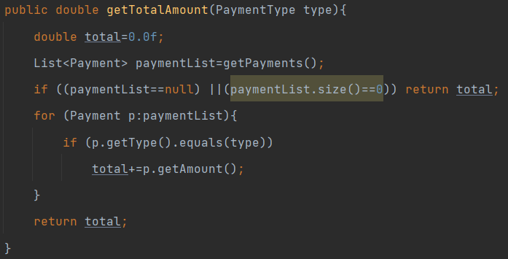
 | F02. Covered source code |  |  | F02. Control Flow Graph (CFG) | F02. Cyclomatic Complexity (CC)

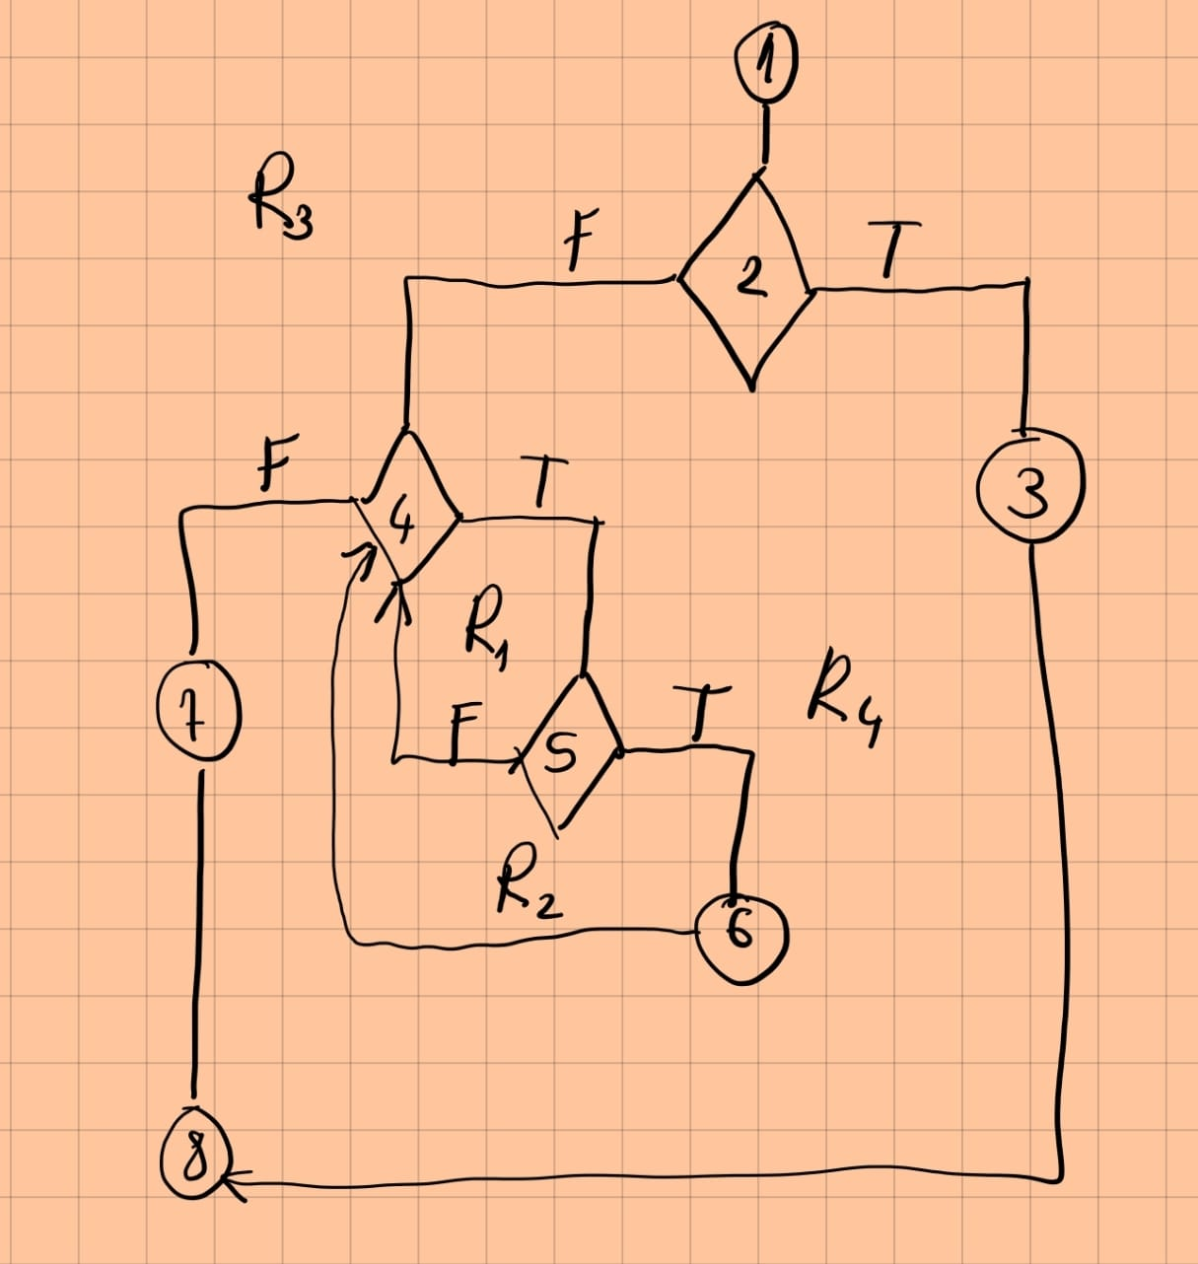
1 | Line No. | Source code |  | Se va insera CFG asociat codului sursa testat (poza, diagrama, etc.). | CC1 = No. of regions = |  | 4
 | Req02_L01 | … |  |  | CC2 = Edges - Nodes + 2 = |  | 4
2,3 | Req02_L02 | … |  | <Req02 CFG > | CC3 = No. of Conditions + 1 = |  | 4
4 | Req02_L03 | …
5 | ... | …
6 | .. | … |  |  | F02. Individual Paths
 | ... | …
7 |  |  |  |  | Path No. | Path
8 |  |  |  |  | F02_P01 | 1 - 2(T) - 3 - 8
 |  |  |  |  | F02_P02 | 1 - 2(F) - 4(T) - 5(T) - 6 - 4(F) - 7 - 8
 |  |  |  |  | F02_P03 | 1 - 2 (F) - 4(F) - 7 - 8
 |  |  |  |  | F02_P04 | 1 - 2(f) - 4 (T) - 5(F) - 4 (F) -7 -8
 |  |  |  |  | .. | …
 |  |  |  |  | ... | …

